Sheet1



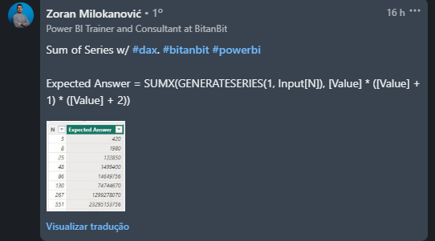
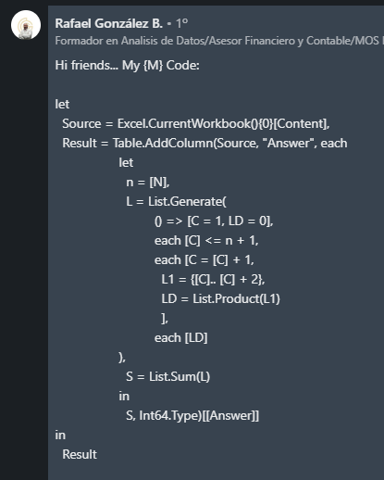
N | Expected Answer
5 | 420
8 | 1980
25 | 122850
48 | 1499400
86 | 14649756
130 | 74744670
267 | 1299278070
551 | 23295153756
999 | 250499749500
Encontre a soma da série - 1*2*3 + 2*3*4 + 3*4*5+.....+N*(N+1)*(N+2) Assim, se n = 4 Então 1*2*3 + 2*3*4 + 3*4*5 + 4*5*6 = 210 Para N = 8 1*2*3 + 2*3*4 + 3*4*5 + 4*5*6 + 5*6*7 + 6*7*8 + 7*8*9 + 8*9*10 = 1980
4 | 210

